Worum es geht
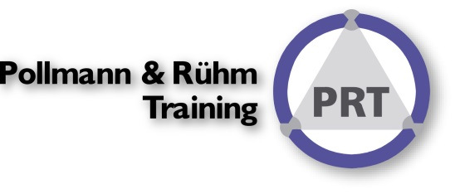

In vielen Projekten/Workshops zum Thema Financial Reporting benötige ich oft unterschiedliche GuV-Schemata. Dazu habe ich mir die Standardschemata in einer Datei einmalig angelegt und importiere diese in die Benutzerdefinierten Listen.
Danach genügt es den ersten Begriff in eine Zelle zu schreiben und das Ausfüllkästchen nach unten zu ziehen. Die Begriffe in der festgelegten Reihenfolge erscheinen nach und nach.

Sehen Sie nach!

Guv Schema auswählen
Links ein Verfahren aus wählen und für die markierte Liste das Menü aktivieren:
Datei ● Optionen ● Erweitert ● <Benutzdefinierte Listen> ● <Importieren> ● <OK>
HGB GKV deutsch

HGB UKV deutsch
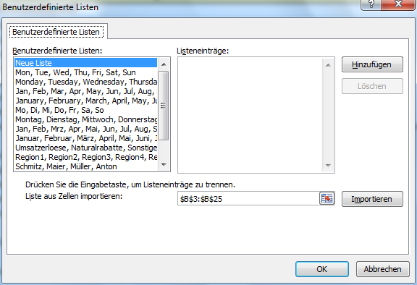

IFRS GKV deutsch

IFRS UKV deutsch

IFRS GKV englisch

IFRS UKV englisch

Dann geht´ hier weiter!

Auswahl
Weitere Liste importieren!
Mehr zum Thema?

Auswahl | Ermittelter Begriff | Geben Sie hier q exakt den Inhalt der Zelle C3 ein! Danach am Auswahlkästchen nach unten ziehen.
1 | Umsatzerlöse1
1
1

GuV Schemata
zurück
HGB GKV deutsch
Umsatzerlöse1
Erhöhung oder Verminderung des Bestands an fertigen und unfertigen Erzeugnissen
andere aktivierte Eigenleistungen
sonstige betriebliche Erträge (aus gewöhnlicher Geschäftstätigkeit, soweit anderen Positionen nicht zuzuordnen)
Materialaufwand (Roh-, Hilfs-, Betriebsstoffe, bezogene Waren und Leistungen)
(Rohergebnis nach dem Gesamtkostenverfahren)
Personalaufwand (Löhne und Gehälter, Sozialabgaben, Altersvorsorge und Unterstützung)
Abschreibungen (Anlagevermögen (außer Finanzanlagen), unübliche Abschreibungen auf Umlaufvermögen)
sonstige betrieblichen Aufwendungen (aus gewöhnlicher Geschäftstätigkeit, soweit anderen Positionen nicht zuzuordnen)
(Betriebsergebnis)
Erträge aus Beteiligungen (nur laufende Erträge)
Erträge aus anderen Wertpapieren und Ausleihungen des Finanzanlagevermögens
sonstige Zinsen und ähnliche Erträge
Abschreibungen auf Finanzanlagen und übliche Abschreibungen auf Wertpapiere des Umlaufvermögens
Zinsen und ähnliche Aufwendungen
(Finanzergebnis)
Ergebnis der gewöhnlichen Geschäftstätigkeit (Betriebs- und Finanzergebnis)
außerordentliche Erträge
außerordentliche Aufwendungen
außerordentliches Ergebnis
Steuern vom Einkommen und vom Ertrag
sonstige Steuern (alle anderen erfolgswirksamen Steuern)
Jahresüberschuss / Jahresfehlbetrag (letzter Posten der GuV)
zurück
HGB UKV deutsch
Umsatzerlöse2
Herstellungskosten der zur Erzielung der Umsatzerlöse erbrachten Leistungen
Bruttoergebnis vom Umsatz
Vertriebskosten
Allgemeine Verwaltungskosten
sonstige betriebliche Erträge
sonstige betrieblichen Aufwendungen (nur Aufwendungen, die nicht den Herstellungs-, Verwaltungs- oder Vertriebskosten zugeordnet werden können)
(Betriebsergebnis)
Erträge aus Beteiligungen (nur laufende Erträge)
Erträge aus anderen Wertpapieren und Ausleihungen des Finanzanlagevermögens
sonstige Zinsen und ähnliche Erträge
Abschreibungen auf Finanzanlagen und auf Wertpapiere des Umlaufvermögens
Zinsen und ähnliche Aufwendungen
(Finanzergebnis)
Ergebnis der gewöhnlichen Geschäftstätigkeit (Betriebs- und Finanzergebnis)
außerordentliche Erträge
außerordentliche Aufwendungen
außerordentliches Ergebnis
Steuern vom Einkommen und vom Ertrag
sonstige Steuern (alle anderen erfolgswirksamen Steuern)
Jahresüberschuss / Jahresfehlbetrag (letzter Posten der GuV)
zurück
IFRS GKV deutsch
Umsatzerlöse3
Sonstige betriebliche Erträge
Bestandsveränderungen
Materialaufwand
Personalaufwand
Abschreibungen
Sonstige betriebliche Aufwendungen
Finanzaufwendungen ohne Equity-Gesellschaften
Finanzerträge ohne Equity-Gesellschaften
Ergebnisbeiträge aus der nach Equity-Methode bilanzierten Beteiligungen
Ergebnis vor Steuern
Ertragsteuern
Ergebnis aus fortgeführten Geschäftsbereichen
Ergebnis aus der Aufgabe von Geschäftsbereichen
Ergebnis der Periode
Gewinnanteil der Minderheitsgesellschafter
Gewinnanteil der Eigenkapitalgeber
Ergebnis je Aktie
zurück
IFRS UKV deutsch
Umsatzerlöse4
Kosten der umgesetzten Leistung
Bruttoergebnis vom Umsatz
Sonstige betriebliche Erträge
Vertriebskosten
Sonstige Verwaltungskosten
Sonstige betriebliche Aufwendungen
Finanzaufwendungen ohne Equity-Gesellschaften
Finanzerträge ohne Equity-Gesellschaften
Ergebnisbeiträge aus der nach Equity-Methode bilanzierten Beteiligungen
Ergebnis vor Steuern
Ertragsteuern
Ergebnis aus fortgeführten Geschäftsbereichen
Ergebnis aus der Aufgabe von Geschäftsbereichen
Ergebnis der Periode
Gewinnanteil der Minderheitsgesellschafter
Gewinnanteil der Eigenkapitalgeber
Ergebnis je Aktie
zurück
IFRS GKV englisch
Revenue1
Other operating income
Changes in inventories of finished goods and work in progress
Raw materials and consumables used
Employee benefits costs
Depreciation and amortisation expense
Other operating expenses
Finance costs
Finance revenues
Income from associates and joint ventures accounted for using the equity method
Profit or loss before tax
Tax expenses
Net profit or loss for the period from continuing operations
Profit or loss of discontinued operations
Net profit or loss for the period
Profit or loss attributable to minority interest
Profit or loss attributable to equity holders of the parent
Earnings per share
zurück
IFRS UKV englisch
Revenue2
Cost of Goods Sold oder Cost of Product und/oder Cost of Service
Gross profit
Other operating income
Cost of Sales oder Distribution costs
Administrative expenses
Other operating expenses
Finance costs
Finance revenues
Income from associates and joint ventures accounted for using the equity method
Profit or loss before tax
Tax expenses
Net profit or loss for the period from continuing operations
Profit or loss of discontinued operations
Net profit or loss for the period
Profit or loss attributable to minority interest
Profit or loss attributable to equity holders of the parent
Earnings per share

Mehr Informationen

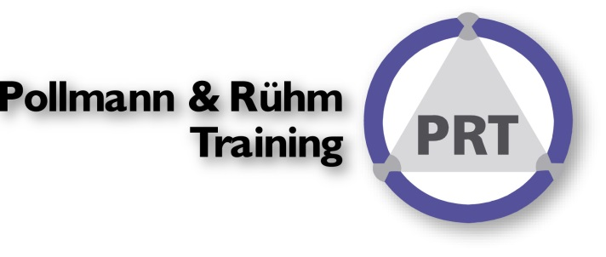
In diesen Seminaren erfahren Sie mehr über diese Techniken:
Reporting mit Excel I - Basics
EXCEL im Controlling und Finanzwesen
Reporting mit Excel II - Datenimport
Reporting mit Excel IV - Tabellen

Lesen Sie unsere Seminarhistorie
Über uns:
Wir sind das Original: Excel im Controlling seit 1993!
Wir sind zuerst Controller und dann erst Experten für Excel, in unsere Seminar fliessen die Expertise
zahlreicher Projekte ein. Daher verändern sich unsere Seminare permanent.

ControllingEXCELlent nutzen.
Sie können unsere Expertise auch in unserm BLOG

Spontanes Feedback?

